Üç Çubuk
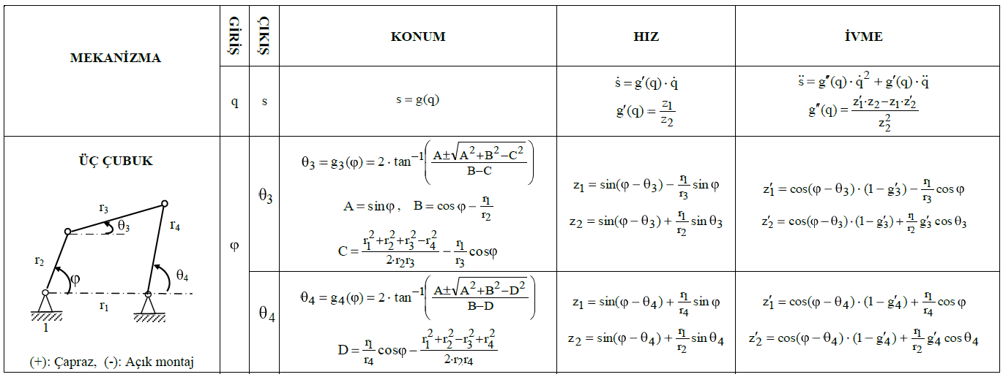
cm |  |  |  |  | derece | rad | rad/s | (cm/s^2) |  |  |  |  | rad |  |  |  |  |  |  |  | rad/s |  |  |  |  |  |  |  | (rad/s^2)
r1 | r2 | r3 | r4 | d | fi | fi | fi_dot | fi_ddot | A | B | C | D | teta3 | teta4 | z1_3 | z2_3 | g'_3 | z1_4 | z2_4 | g'_4 | teta_dot3 | teta_dot4 | z1'_3 | z2'_3 | g''_3 | z1'_4 | z2'_4 | g''_4 | teta_ddot3 | teta_ddot4
40 | 15 | 30 | 35 | 25 | 30 | 0.5235987756 | 0.2 | 0 | 0.5 | -1.8006412629 | 0.51196612829 | -1.057875729 | 1.0224346348 | 1.9016849165 | -1.145070251 | 1.7972756163 | -0.63711444176 | -0.41006021514 | 1.5405219569 | -0.26618264888 | -0.12742288835 | -0.053236529776 | 0.28291527817 | 0.5519590719 | 0.35307682827 | -0.74724450875 | 0.47310777591 | -0.4033122832 | 0.014123073131 | -0.016132491328

